Sheet1
เพิ่มข้อมูลการรับ - จ่ายพาเลทในหน้ารับกล่องเปล่าและหน้าจัดออเดอร์
 | เนื่องจากในปัจจุบันไม่มีการบันทึกข้อมูลการรับจ่ายพาเลทเปล่าที่รับมาจากลูกค้า ดังนั้นเพื่อเป็นเพื่อเป็นข้อมูลในการรับพาเลทเปล่า จึงขอเพิ่มการลงข้อมูลการรับการจ้านพาเลทในหน้าเมนูการรับกล่องเปล่า และหน้า
 | จัดออเดอร์ และขอเพิ่มข้อมูล Raw data ของพาเลทเปล่าด้วยครับ

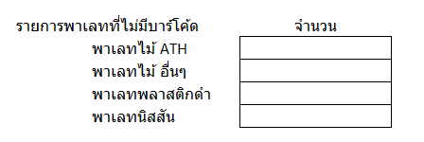

 |  | รายการพาเลทที่ไม่มีบาร์โค้ด |  | จำนวน
 |  |  | พาเลทไม้ ATH
 |  |  | พาเลทไม้ อื่นๆ
 |  |  | พาเลทพลาสติกดำ
 |  |  | พาเลทนิสสัน

